Sheet1
加工指令表
订单编号 | PW071901 | 客户名称 | 方杰伟
交货日期 | 2019-07-19 | 文件名称 | 配件
制作工艺 | SLA | 打磨要求 | C | 业务员 | 王飞
数量 | 24 | 克数 | 211 | 编程人员
上机机号 |  | 下机时间 |  | 处理人员
打印材料 | 白色材料

注意 事项 | 打磨光滑 今晚寄出

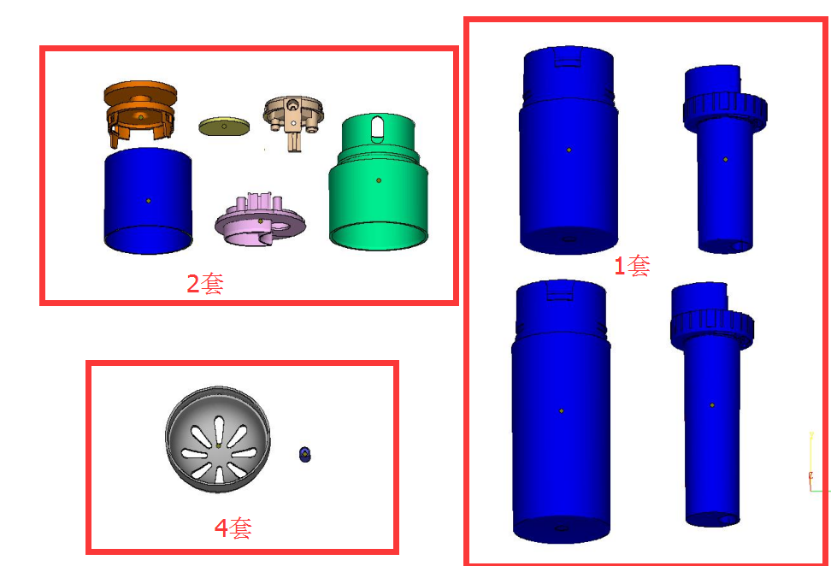

制表人： | 王飞 |  |  | 7/19/19

